SAMPLE RT M+V4
Requerimiento
 | Campos 8640 M+V4 | Lenght | Data | WS-SOAP-TLS | (*) | Sample para MPLUS V4. Para MPLUS v5, se agregan mas campos con largo final 1416bytes(123 campos)
1 | r8640.c000_01_EsRealTime | 1 | [S] | <soapenv:Envelope xmlns:soapenv="http://schemas.xmlsoap.org/soap/envelope/" xmlns:plus="http://plusti.com/"> <soap:Header/> <soapenv:Body> <plus:SendTransaction> <plus:TramaTrx>Campos 8640 M+V4</plus:TramaTrx> </plus:SendTransaction> </soapenv:Body> </soapenv:Envelope>
2 | r8640.c000_02_DDTransaccion_ | 2 | [09]
3 | r8640.c000_03_MMTransaccion_ | 2 | [10]
4 | r8640.c000_04_AAAATransaccion_ | 4 | [2022]
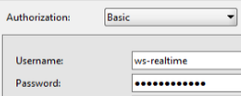
5 | r8640.c000_05_HHTransaccion_ | 2 | [00]
6 | r8640.c000_06_MITransaccion_ | 2 | [04]
7 | r8640.c000_07_EventoMonitor_ | 5 | [08640]
8 | r8640.c000_08_UsuarioTransaccion | 10 | [NXS_RT ]
9 | r8640.c001_87549_Tipo_MSJ_ | 4 | [0200]
10 | r8640.c002_87642_Numero_Tarjeta_ | 128 | [5555555555555555
11 | r8640.c003_87550_Codigo_de_Trans | 2 | [00]
12 | r8640.c004_87501_Tipo_Cuenta_TC_ | 4 | [3000]
13 | r8640.c005_87502_Indicador_Reverso | 1 | [N]
14 | r8640.c006_87503_Monto_Moneda_Local_ | 14 | [00000000494000]
15 | r8640.c007_87504_Monto_Original_Trx_ | 14 | [00000000494000]
16 | r8640.c009_87560_Fecha_Hora_Trans_ | 14 | [20221009030401]
17 | r8640.c010_87561_Tasa_Conversion | 11 | [00046000000]
18 | r8640.c011_87505_Numero_TRX_ | 6 | [490759]
19 | r8640.c012_87506_Hora_TRX_Adq_ | 6 | [000401]
20 | r8640.c013_87507_Fecha_TRX_Adq | 8 | [20221009]
21 | r8640.c014_87508_Fecha_Vencimiento | 4 | [2511]
22 | r8640.c016_87509_Modo_Proceso_ | 1 | [O]
23 | r8640.c017_87563_Fecha_Aplicacion_ | 8 | [20221009]
24 | r8640.c018_87510_MCC | 4 | [4121]
25 | r8640.c019_87543_Cod_Pais_Adq_ | 3 | [152]
26 | r8640.c020_87564_Cod_Pais_Tarjeta_ | 3 | [152]
27 | r8640.c021_87544_Cod_Pais_Emisor | 3 | [152]
28 | r8640.c022_87511_Entry_Mode_ | 2 | [81]
29 | r8640.c023_87579_PIN_Entry_Capabilit | 2 | [00]
30 | r8640.c024_87545_Tarjeta_Registro_750 | 19 | [5555555555555555 ]
31 | r8640.c025_87512_Cond_Pto_Vta_ | 2 | [00]
32 | r8640.c026_87513_ID_Adq_ | 11 | [00000017508]
33 | r8640.c027_87546_ID_Orga | 11 | [00000000679]
34 | r8640.c028_87558_ID_Banco_Dest | 11 | [00000000000]
35 | r8640.c029_87633_FIID_Autorizador_ | 6 | [000001]
36 | r8640.c033_87529_Cod_Servicio_ | 3 | [ ]
37 | r8640.c034_87516_IdTerminal_ | 15 | [2165680 ]
38 | r8640.c035_87531_IdComercio_ | 15 | [00202908 ]
39 | r8640.c036_87518_NombreLocComercio | 40 | [UBER LAS CONDES CHL]
40 | r8640.c038_87528_Localidad_Comercio_ | 13 | [ LAS CONDES ]
41 | r8640.c039_87519_Pais_Origen | 3 | [CL ]
42 | r8640.c040_87530_ID_Comercio | 15 | [000000000000000]
43 | r8640.c041_87537_Posicion_GPS_ | 25 | [0000000000000000000000000]
44 | r8640.c042_87631_Indicador_ECom_ | 1 | [8]
45 | r8640.c043_87632_Indicador_Cash_Back | 1 | [N]
46 | r8640.c045_87520_Nombre_ClienteTrac1 | 25 | [ ]
47 | r8640.c047_87547_Moneda_TRX_ | 3 | [152]
48 | r8640.c048_87548_Moneda_TH | 3 | [152]
49 | r8640.c051_87569_Cta_Origen_ | 23 | [ ]
50 | r8640.c052_87570_Cta_Destino | 23 | [ ]
51 | r8640.c053_87571_IDCliente_Destino | 15 | [0168582897 ]
52 | r8640.c054_87572_Tipo_IDDestino_ | 3 | [ ]
53 | r8640.c055_87595_Referencia_Pago_1 | 25 | [0000000000000000000000000]
54 | r8640.c056_87654_Referencia_Pago_2 | 25 | [0000000000000 ]
55 | r8640.c057_87655_Referencia_Pago_3 | 25 | [0000000000000000000000000]
56 | r8640.c060_87580_Org | 6 | [679 ]
57 | r8640.c061_87535_BIN | 6 | [543696]
58 | r8640.c063_87522_Tipo_de_Tarjeta | 1 | [N]
59 | r8640.c064_87523_Miembro | 1 | [1]
60 | r8640.c066_87582_Puntos_ | 12 | [000000000000]
61 | r8640.c067_87583_Oficina_Tar | 6 | [POS ]
62 | r8640.c068_87536_Ciudad_Origen_TH_ | 13 | [ ]
63 | r8640.c069_87554_Tipo_IDCliente_ | 3 | [RUT]
64 | r8640.c070_87524_Cod_Cliente_Inst_ | 15 | [000000168582897]
65 | r8640.c071_87575_Primer_Nombre | 12 | [MARIA ]
66 | r8640.c073_87577_Primer_Apellido | 12 | [GONZALEZ ]
67 | r8640.c075_87584_IDCliente | 15 | [0168582897 ]
68 | r8640.c076_87585_Fecha_Nacimiento_ | 8 | [00000000]
69 | r8640.c077_87586_Deb_Cre | 2 | [CR]
70 | r8640.c082_87591_Fono_Cel_ | 12 | [000932612817]
71 | r8640.c083_87552_TipoTxn | 2 | [M ]
72 | r8640.c084_87555_Cod_Red_Comercio_ | 6 | [TBA ]
73 | r8640.c085_87557_Motivo_o_Concepto | 4 | [0000]
74 | r8640.c087_87601_Indicador_de_Fraude | 1 | [ ]
75 | r8640.c088_87602_Origen_Alerta | 3 | [000]
76 | r8640.c089_87645_score_Riesgo_otra_F | 4 | [0000]
77 | r8640.c090_87646_Razon_Riesgo_otra_F | 2 | [00]
78 | r8640.c091_87647_Cod_Compromi_otra_F | 2 | [00]
79 | r8640.c092_87648_Evento_Compromiso_o | 2 | [00]
80 | r8640.c093_87635_Indicador_ACF_Real_ | 1 | [S]
81 | r8640.c094_87636_Rspta_ACF_Real_Time | 4 | [ ]
82 | r8640.c095_87637_Reversado_ACF_Real_ | 1 | [ ]
83 | r8640.c096_87608_Neve_a_Reversar_ACF | 9 | [55555555 ]
84 | r8640.c097_87605_Campo_Libre | 25 | [ ]
85 | r8640.c098_87693_Ind_Corr_Negadas_Re | 1 | [ ]
86 | r8640.c099_87694_Indicador_de_Time_O | 1 | [ ]
87 | r8640.c108_87862_Tarjeta_SHA | 128 | [5555555555555555
88 | r8640.c109_87050_Addata_ | 100 | [
89 | r8640.c110_87040_GUIRT | 47 | [
 |  | 1098

Respuesta
 | Campos 8640 M+V4 | Lenght | Data | WS-SOAP-TLS
1 | SendTransactionResult | 4 | Score desde RT(Mplus) | <soap:Envelope xmlns:soap="http://schemas.xmlsoap.org/soap/envelope/" xmlns:xsi="http://www.w3.org/2001/XMLSchema-instance" xmlns:xsd="http://www.w3.org/2001/XMLSchema"> <soap:Body> <SendTransactionResponse xmlns="http://plusti.com/"> <SendTransactionResult>1000</SendTransactionResult> </SendTransactionResponse> </soap:Body> </soap:Envelope>
 |  | 4

 |  |  |  | NOTA: 1000 seria el score entregado por RT.

Flujo Tramas
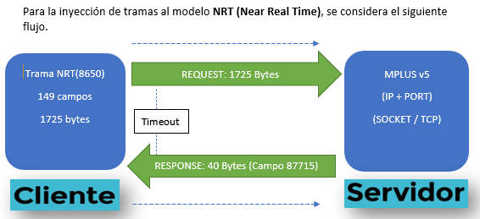
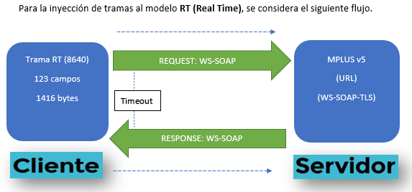

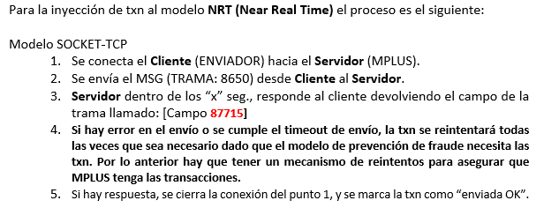
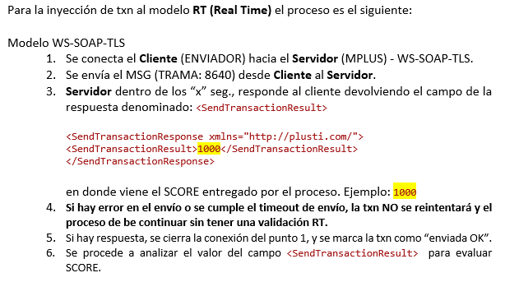

Flujo de Reinyección
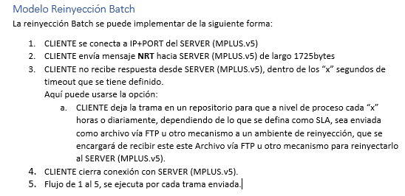
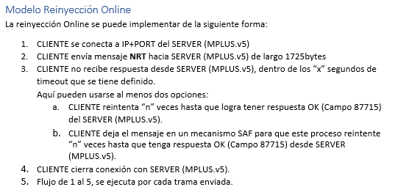

8639 PMFD ADQ Maestro Comercio


 | 8639 - PMFD : Registro Variable ADQ Maestro de Comercios
 | LEYENDA | CODIGO | NOMBRE | TIPO | LONGITUD | DECIMALES | DESCRIPCION
1 | R | 90600 | PMFD - Indicador de Acción | Alfa | 1 | 0 | Indicador de Acción al Comercio, por ejemplo: A=Agregar, C=Cambiar, B=Baja de Comercio, etc.
2 | R | 87531 | PMFD-Código CIO/Agencia/Oficina Origen | Alfa | 15 | 0 | Código Alfanumérico para identificar el Comercio, Agencia u Oficina
3 | R | 87922 | PMFD - Fecha de Afiliación / Comercio | Num | 8 | 0 | Fecha de Afiliación del Comercio en formato AAAA/MM/DD
4 | R | 90601 | PMFD - Tax ID | Alfa | 15 | 0 | Número de Identificación del Impuesto a pagar
5 | R | 90602 | PMFD - Promedio Ventas brutas semanal | Num | 15 | 2 | Monto o Importe Promedio de Ventas Brutas en la Semana
6 | R | 87945 | PMFD - Monto Promedio Últimos Días/CIO | Num | 15 | 2 | Monto o Importe Promedio de Ventas Brutas en los últimos 3 días
7 | R | 87943 | PMFD - Monto Promedio Mes/CIO | Num | 15 | 2 | Monto o Importe Promedio de Ventas Brutas Mensuales
8 | R | 90603 | PMFD - Promedio semanal Número de Contracargos | Num | 5 | 0 | Cantidad Promedio del Número de Contracargos en la semana
9 | R | 87944 | PMFD - Monto Promedio Día/CIO | Num | 15 | 2 | Monto o Importe Promedio de Ventas Brutas en el día
10 | R | 90604 | PMFD - Porcentaje transacciones entrada manual | Num | 9 | 3 | Cantidad de Transacciones por Modo de Entrada Manual -Ecommerce- al Mes
11 | R | 87947 | PMFD - Monto Máximo Venta x Trx | Num | 15 | 2 | Monto o Importe Máximo de Venta por Transacción
12 | R | 90605 | PMFD - Número máximo de transacciones | Num | 7 | 0 | Cantidad de Transacciones Máximas en el Mes
13 | R | 90606 | PMFD - Monto máximo permitido en transacciones STAND IN | Num | 15 | 0 | Monto Máximo permito en transacciones al Mes
14 | R | 87963 | PMFD - Límite de Piso/CIO | Num | 15 | 2 | Monto o Importe Piso del Comercio
15 | R | 90607 | PMFD - Numero de transacciones Duplicadas | Num | 5 | 0 | Cantidad de Transacciones Duplicadas al Mes
16 | R | 90608 | PMFD - Cantidad de trx duplicadas por Cuenta/Tarjeta | Num | 5 | 0 | Cantidad de Transacciones Duplicadas por Cuenta o Tarjeta al Mes
17 | R | 87965 | PMFD - Porc. de Margen de Comisión | Num | 9 | 3 | Porcentaje de Margen de Comisión del Negocio
18 | R | 87518 | PMFD-Nombre/Localización Comercio | Alfa | 40 | 0 | Nombre o Localización del Comercio
19 | S | 87923 | PMFD - Código de Cadena Comercio | Alfa | 15 | 0 | Código de Cadena de Comercio si es una Unidad Estretegica de Negocio
20 | R | 87907 | PMFD - Dirección Comercio | Alfa | 50 | 0 | Ubicación geográfica del Comercio -dirección-
21 | R | 90619 | PMFD - Zona o Regional/CIO | Alfa | 15 | 0 | Zona o Región donde se encuentra ubicado el Comercio
22 | R | 87528 | PMFD-Localidad Comercio | Alfa | 13 | 0 | Localidad/Ciudad/Estado/Municipio/Provincia donde se encuentra el Comercio
23 | R | 87607 | PMFD-Estado o Departamento | Alfa | 2 | 0 | Estado/Departamento/Ciudad/Provincia donde se encuentra ubicado el Comercio
24 | R | 87925 | PMFD - Apartado Aéreo | Alfa | 15 | 0 | Zona o Apartado Postal del Comercio
25 | S | 90609 | PMFD - PMFD- Latitud Comercio | Alfa | 20 | 0 | Coordenada angular de Latitud (Norte o Sur) de la posición de los puntos de la superficie terrestre
26 | R | 90610 | PMFD - Longitud Comercio | Alfa | 20 | 0 | Coordenada angular de Longitud (Este u Oeste) de la posición de los puntos de la superficie terrestre
27 | R | 87510 | PMFD-MCC + | Num | 4 | 0 | Merchant Category Code o Código de Categoría de Comercio del estándar ISO 18245
28 | R | 87981 | PMFD - Estado/Situación/CIO | Alfa | 2 | 0 | Indicador del Estado o Situación del Comercio, puede ser Activo, Bloqueado, etc.
29 | R | 87959 | PMFD - Nombre Representante Legal | Alfa | 30 | 0 | Nombres y Apellidos Completos del Representante Legal del Comercio
30 | R | 87961 | PMFD - ID Representante Legal | Alfa | 15 | 0 | Número de Identificación del Representante Legal del Comercio
31 | R | 87661 | PMFD - Razón Social | Alfa | 35 | 0 | Razón Social o Nombre Comercial Registrado en la Patente de Comercio del Registro Mercantil
32 | R | 87960 | PMFD - Tipo de Sociedad | Alfa | 15 | 0 | Tipo de Sociedad del Comercio, por ejemplo: Sociedad Anónima, Responsabilidad Limitada, Laboral, Colectiva, Cooperativa, etc
33 | R | 87910 | PMFD - Tipo de Persona / Destino | Alfa | 1 | 0 | Tipo de Persona, I=Individual o J=Jurídica
34 | S | 87911 | PMFD - Fecha Constitución Jurídica Comercio | Num | 8 | 0 | Fecha de Constitución del Comercio en formato AAAA/MM/DD
35 | S | 87912 | PMFD - Número de Licencia Mercantil | Alfa | 15 | 0 | Número de Licencia Mercantil o Registro Único Tributario
36 | R | 87982 | PMFD - Estado/Situación/Cuenta | Alfa | 2 | 0 | Indicador del Estado o Situación de la Cuenta, puede ser Activo, Bloqueado, Retenida, etc.
37 | R | 87570 | PMFD - Cta Transfer | Alfa | 23 | 0 | Número de Cuenta para hacer el depósito de las transacciones
38 | R | 90611 | PMFD - PMFD- Cuenta de Déposito 2 | Alfa | 23 | 0 | Número de Cuenta 2 para hacer el depósito de las transacciones
39 | R | 87558 | PMFD - ID Banco Destino | Num | 11 | 0 | Número de Identificación del Banco Destino donde se realiza la transferencia
40 | R | 87513 | PMFD-ID Adq | Num | 11 | 0 | Número de Idenitificación del Adquirente
41 | R | 87908 | PMFD - Teléfono Comercio | Alfa | 15 | 0 | Número de Teléfono del Comercio
42 | R | 87909 | PMFD - Correo Electrónico / Comercio | Alfa | 45 | 0 | Correo Electrónico o Email del Comercio
43 | R | 87953 | PMFD - Nombre Contacto 1 | Alfa | 30 | 0 | Nombre Completo de Contacto 1
44 | R | 87954 | PMFD - Puesto Contacto 1 | Alfa | 20 | 0 | Puesto o Cargo de la Persona como Contacto 1
45 | R | 87955 | PMFD - Teléfono Contacto 1 | Alfa | 15 | 0 | Número de Teléfono de la Persona como Contacto 1
46 | R | 87956 | PMFD - Nombre Contacto 2 | Alfa | 30 | 0 | Nombre Completo de Contacto 2
47 | R | 87957 | PMFD - Puesto Contacto 2 | Alfa | 20 | 0 | Puesto o Cargo de la Persona como Contacto 2
48 | R | 87958 | PMFD - Teléfono Contacto 2 | Alfa | 15 | 0 | Número de Teléfono de la Persona como Contacto 2
49 | R | 87987 | PMFD - Email Contacto 1 | Alfa | 45 | 0 | Correo Electrónico o Email de la Persona como Contacto 1
50 | R | 87988 | PMFD - Email Contacto 2 | Alfa | 45 | 0 | Correo Electrónico o Email de la Persona como Contacto 2
51 | R | 87989 | PMFD - Email Propietario | Alfa | 45 | 0 | Correo Electrónico o Email de la Persona Propietaria del Comercio
52 | R | 90612 | PMFD - Facebook | Alfa | 20 | 0 | Cuenta de Facebook del Propietario del Comercio
53 | R | 90613 | PMFD - Instagram | Alfa | 20 | 0 | Cuenta de Instagram del Propietario del Comercio
54 | R | 87962 | PMFD - Teléfono del Propietario Principal | Alfa | 15 | 0 | Número de Teléfono del Propietario del Comercio
55 | R | 87970 | PMFD - Nombre Otro PMFD - uirente 2 | Alfa | 20 | 0 | Nombre 2 Adquirente Uso Futuro
56 | R | 87971 | PMFD - Nombre Otro PMFD - uirente 3 | Alfa | 20 | 0 | Nombre 3 Adquirente Uso Futuro
57 | R | 87913 | PMFD - Autorización Venta POS | Alfa | 1 | 0 | Indicador o Flag de Venta por Terminal POS
58 | R | 87914 | PMFD - Autorización Venta Telefónica | Alfa | 1 | 0 | Indicador o Flag de Venta por Teléfono
59 | R | 87915 | PMFD - Autorización Venta Correo | Alfa | 1 | 0 | Indicador o Flag de Venta por Correo
60 | R | 87916 | PMFD - Autorización Venta E-Comerce | Alfa | 1 | 0 | Indicador o Flag de Venta por E-Commerce
61 | R | 87917 | PMFD - Autorización Monto Cerrado | Alfa | 1 | 0 | Indicador o Flag de Venta por Montos Cerrados
62 | R | 87918 | PMFD - Autorización Cash-Back | Alfa | 1 | 0 | Indicador o Flag de Cash-Back
63 | R | 87919 | PMFD - Autorización Propinas | Alfa | 1 | 0 | Indicador o Flag de Propinas
64 | R | 87920 | PMFD - Autorización Reversa/Anulación | Alfa | 1 | 0 | Indicador o Flag de Reversiones o Anulaciones de Transacciones
65 | R | 87951 | PMFD - Cantidad de Terminales/POS | Num | 3 | 0 | Número de Cantidad de Terminales o Dispositivos POS que cuenta el Comercio
66 | R | 90614 | PMFD - Tipo de cobro por Contracargo | Alfa | 1 | 0 | Indicador o Flag del Tipo de Cobro del Contracargo realizado
67 | R | 90615 | PMFD - Cargo de Fees cotracargos | Alfa | 1 | 0 | Indicador o Flag de Tarifa o Impuestos por contracargos
68 | R | 87927 | PMFD - Total de Activos | Num | 15 | 2 | Monto o Importe del Total de Activos
69 | R | 87966 | PMFD - Cargo o Fee Mensual/CIO | Num | 12 | 2 | Tarifa, Cargo, Impuesto Mensual del Comercio
70 | R | 90616 | PMFD - Fecha de Cerrado Comercio | Num | 8 | 0 | Fecha de Cierre de Comercio en formato AAAA/MM/DD
71 | S | 90617 | PMFD - Fecha de Re apertura Comercio | Num | 8 | 0 | Fecha de ReApertura de Comercio en formato AAAA/MM/DD
72 | S | 90618 | PMFD - Fecha de Primera Activación de Comercio | Num | 8 | 0 | Fecha de Primera Activación de Comercio en formato AAAA/MM/DD
73 | R | 87972 | PMFD - Tipo de Local | Alfa | 15 | 0 | Clasificación o Tipo de Local
74 | R | 87973 | PMFD - Local Propio | Alfa | 1 | 0 | Indicador o Flag que determina si el Local es Propio o Rentado/Alquilado
75 | R | 87974 | PMFD - Fecha Inicio Alquiler | Num | 8 | 0 | Fecha de Inicio de Alquiler en caso aplique en formato AAAA/MM/DD
76 | R | 87924 | PMFD - Score Riesgo Asignado por Cumplimiento | Num | 4 | 0 | Score o Puntaje de Riesgo asignado por cumplimiento al Comercio
77 | R | 87985 | PMFD - Segmento | Alfa | 15 | 0 | Segmento al que pertenece el Comercio
78 | R | 55019 | ACRM - Código de Ejecutivo - Oficial | Alfa | 12 | 0 | Código del Ejecutivo asignado al Comercio
79 | R | 87547 | PMFD - Cod Moneda Trx | Num | 3 | 0 | Código Numérico de la Moneda de la Transacción
80 | S | 87928 | ACF - Horario Atención Lunes desde | Num | 6 | 0 | Inicio de Horario de Atención del Comercio el día lunes
81 | S | 87929 | ACF - Horario Atención Lunes hasta | Num | 6 | 0 | Finalización de Horario de Atención del Comercio el día lunes
82 | S | 87930 | ACF - Horario Atención Martes desde | Num | 6 | 0 | Inicio de Horario de Atención del Comercio el día martes
83 | S | 87931 | ACF - Horario Atención Martes hasta | Num | 6 | 0 | Finalización de Horario de Atención del Comercio el día martes
84 | S | 87932 | ACF - Horario Atención Miércoles desde | Num | 6 | 0 | Inicio de Horario de Atención del Comercio el día miércoles
85 | S | 87933 | ACF - Horario Atención Miércoles hasta | Num | 6 | 0 | Finalización de Horario de Atención del Comercio el día miércoles
86 | S | 87934 | ACF - Horario Atención Jueves desde | Num | 6 | 0 | Inicio de Horario de Atención del Comercio el día jueves
87 | S | 87935 | ACF - Horario Atención Jueves hasta | Num | 6 | 0 | Finalización de Horario de Atención del Comercio el día jueves
88 | S | 87936 | ACF - Horario Atención Viernes desde | Num | 6 | 0 | Inicio de Horario de Atención del Comercio el día viernes
89 | S | 87937 | ACF - Horario Atención Viernes hasta | Num | 6 | 0 | Finalización de Horario de Atención del Comercio el día viernes
90 | S | 87938 | ACF - Horario Atención Sábado desde | Num | 6 | 0 | Inicio de Horario de Atención del Comercio el día sábado
91 | S | 87939 | ACF - Horario Atención Sábado hasta | Num | 6 | 0 | Finalización de Horario de Atención del Comercio el día sábado
92 | S | 87940 | ACF - Horario Atención Domingo desde | Num | 6 | 0 | Inicio de Horario de Atención del Comercio el día domingo
93 | S | 87941 | ACF - Horario Atención Domingo hasta | Num | 6 | 0 | Finalización de Horario de Atención del Comercio el día domingo

